ศท.บ.1
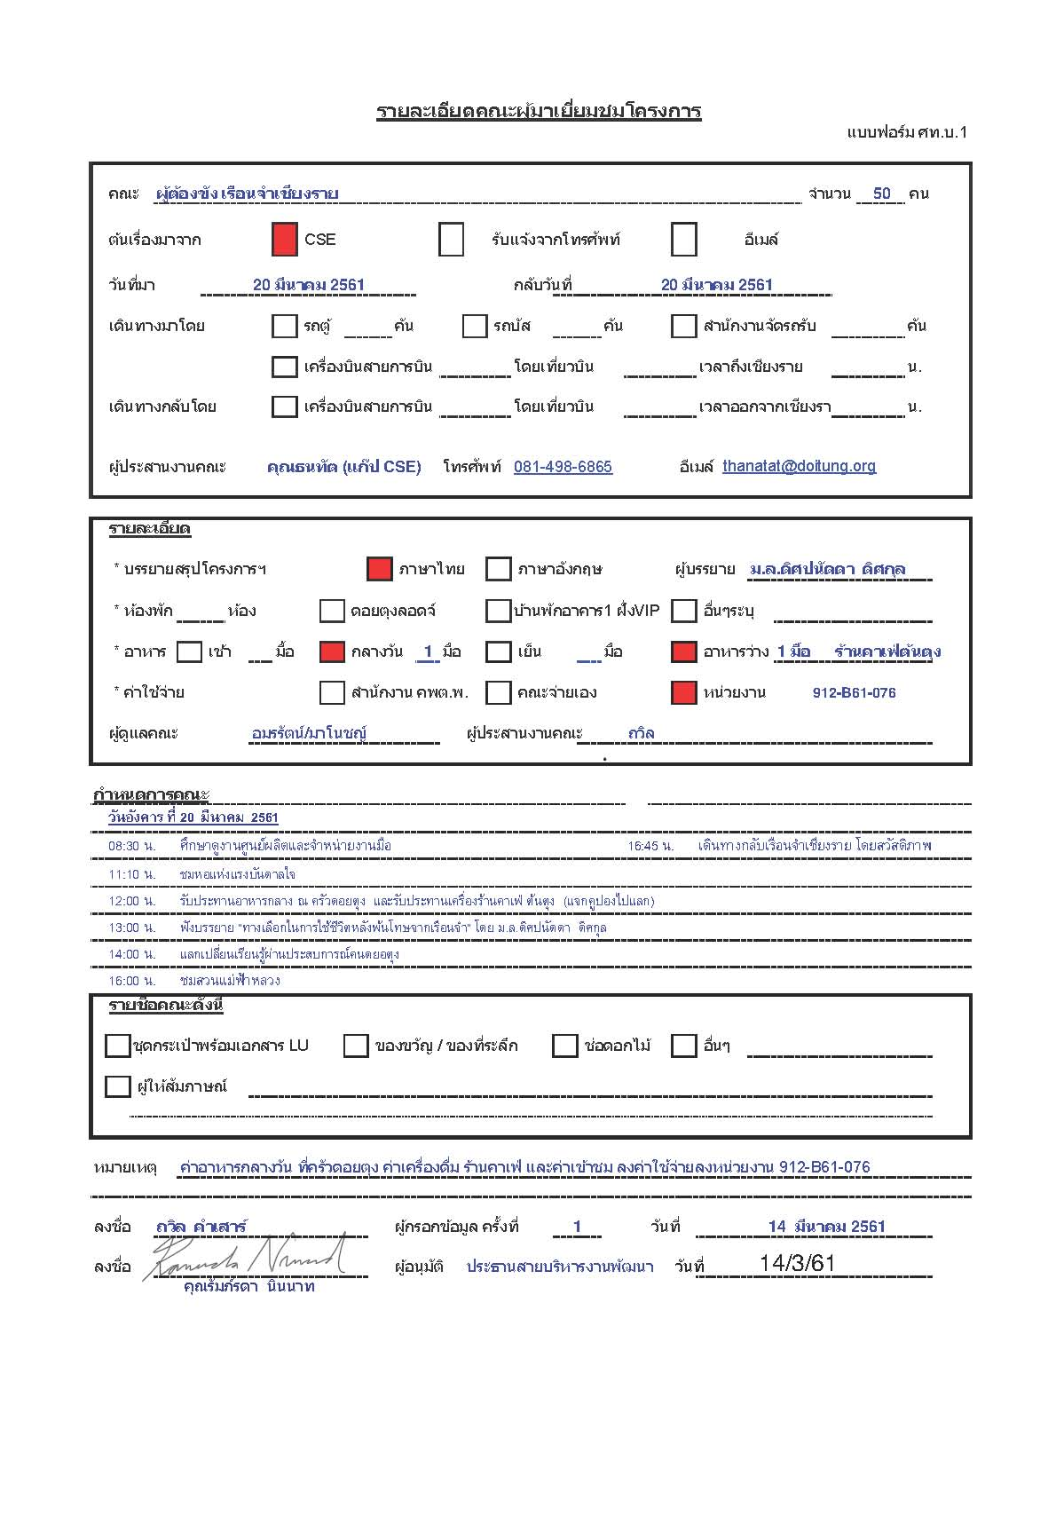

กำหนดการ
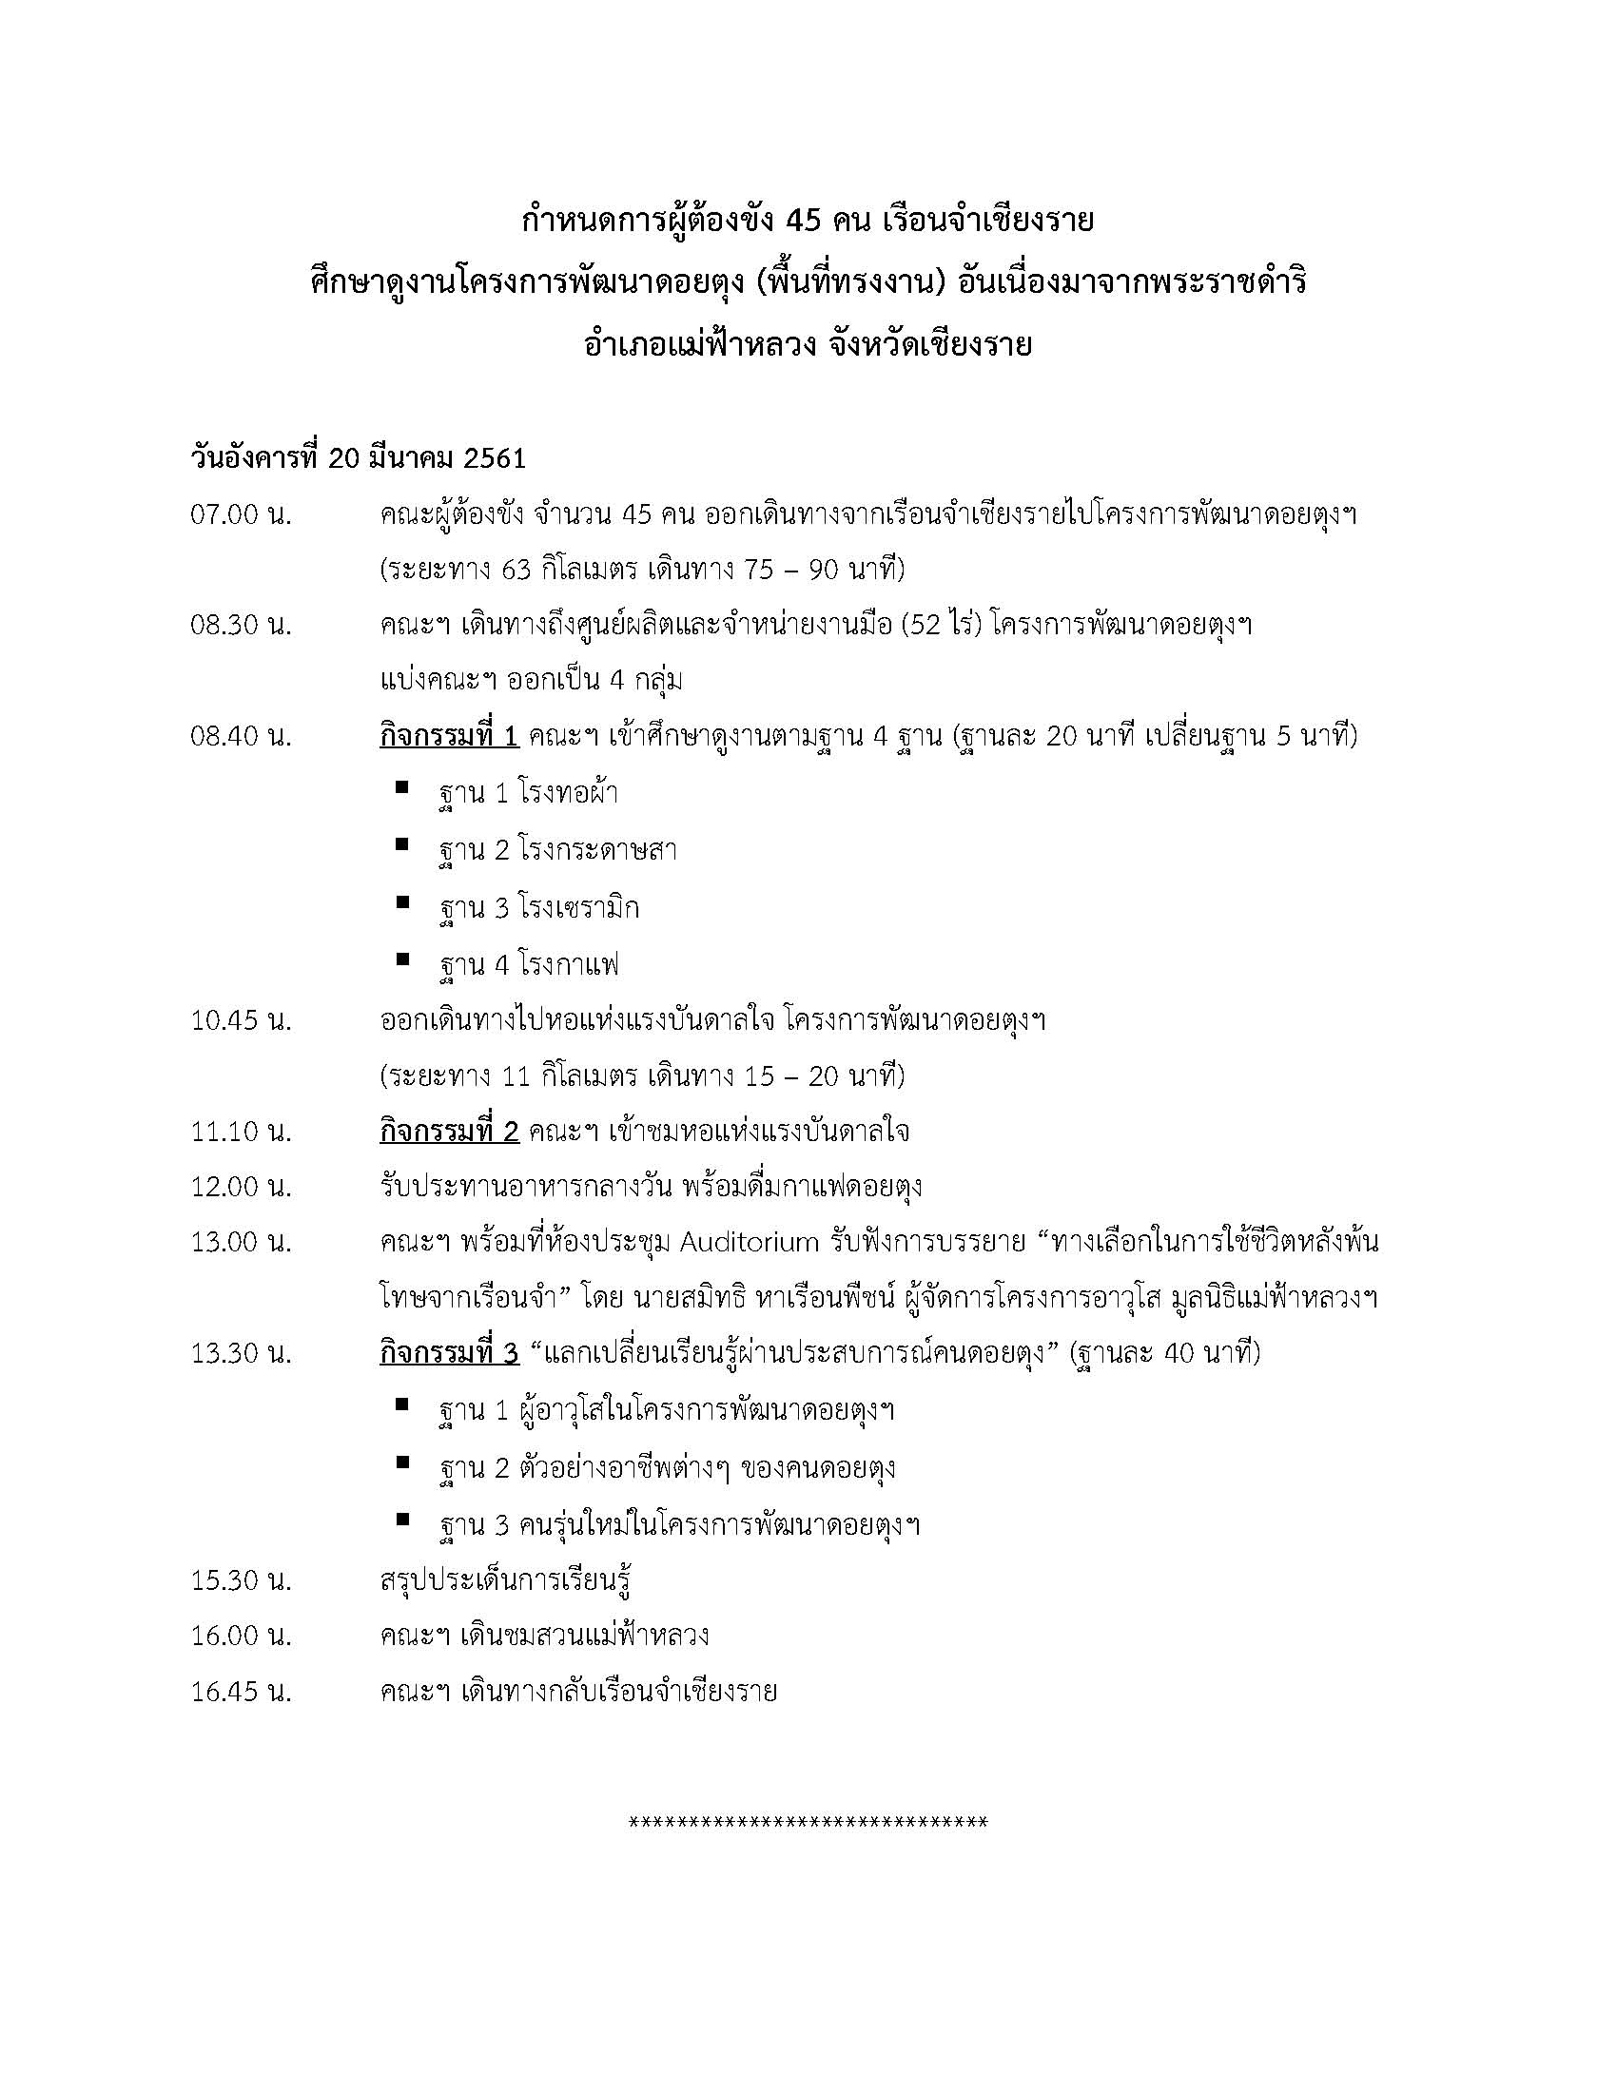

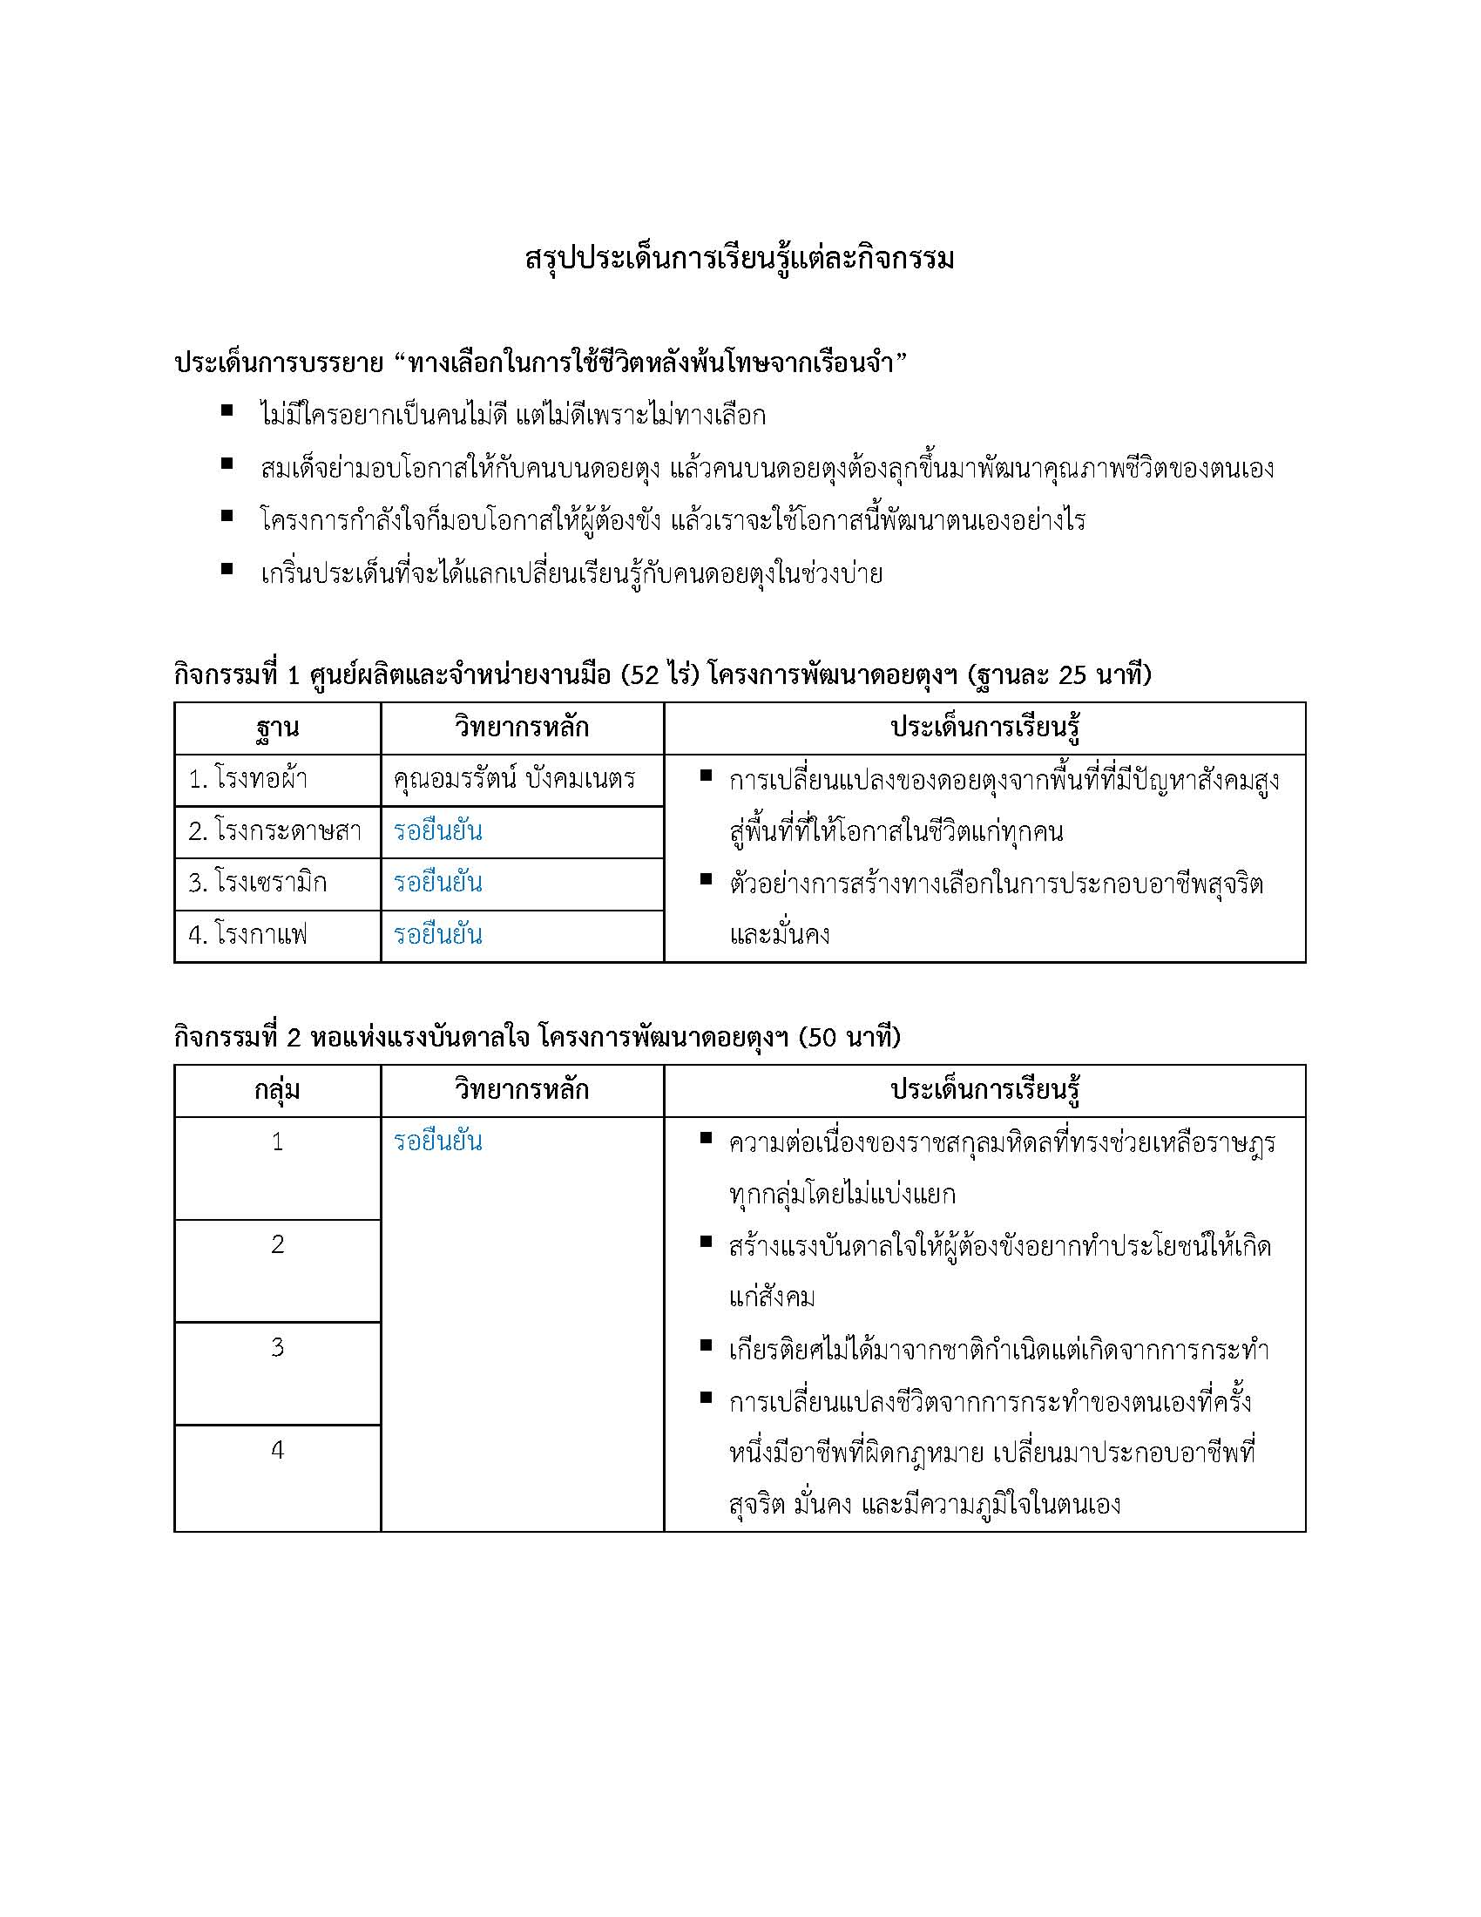

ตัวอย่างคูปองคาเฟ่
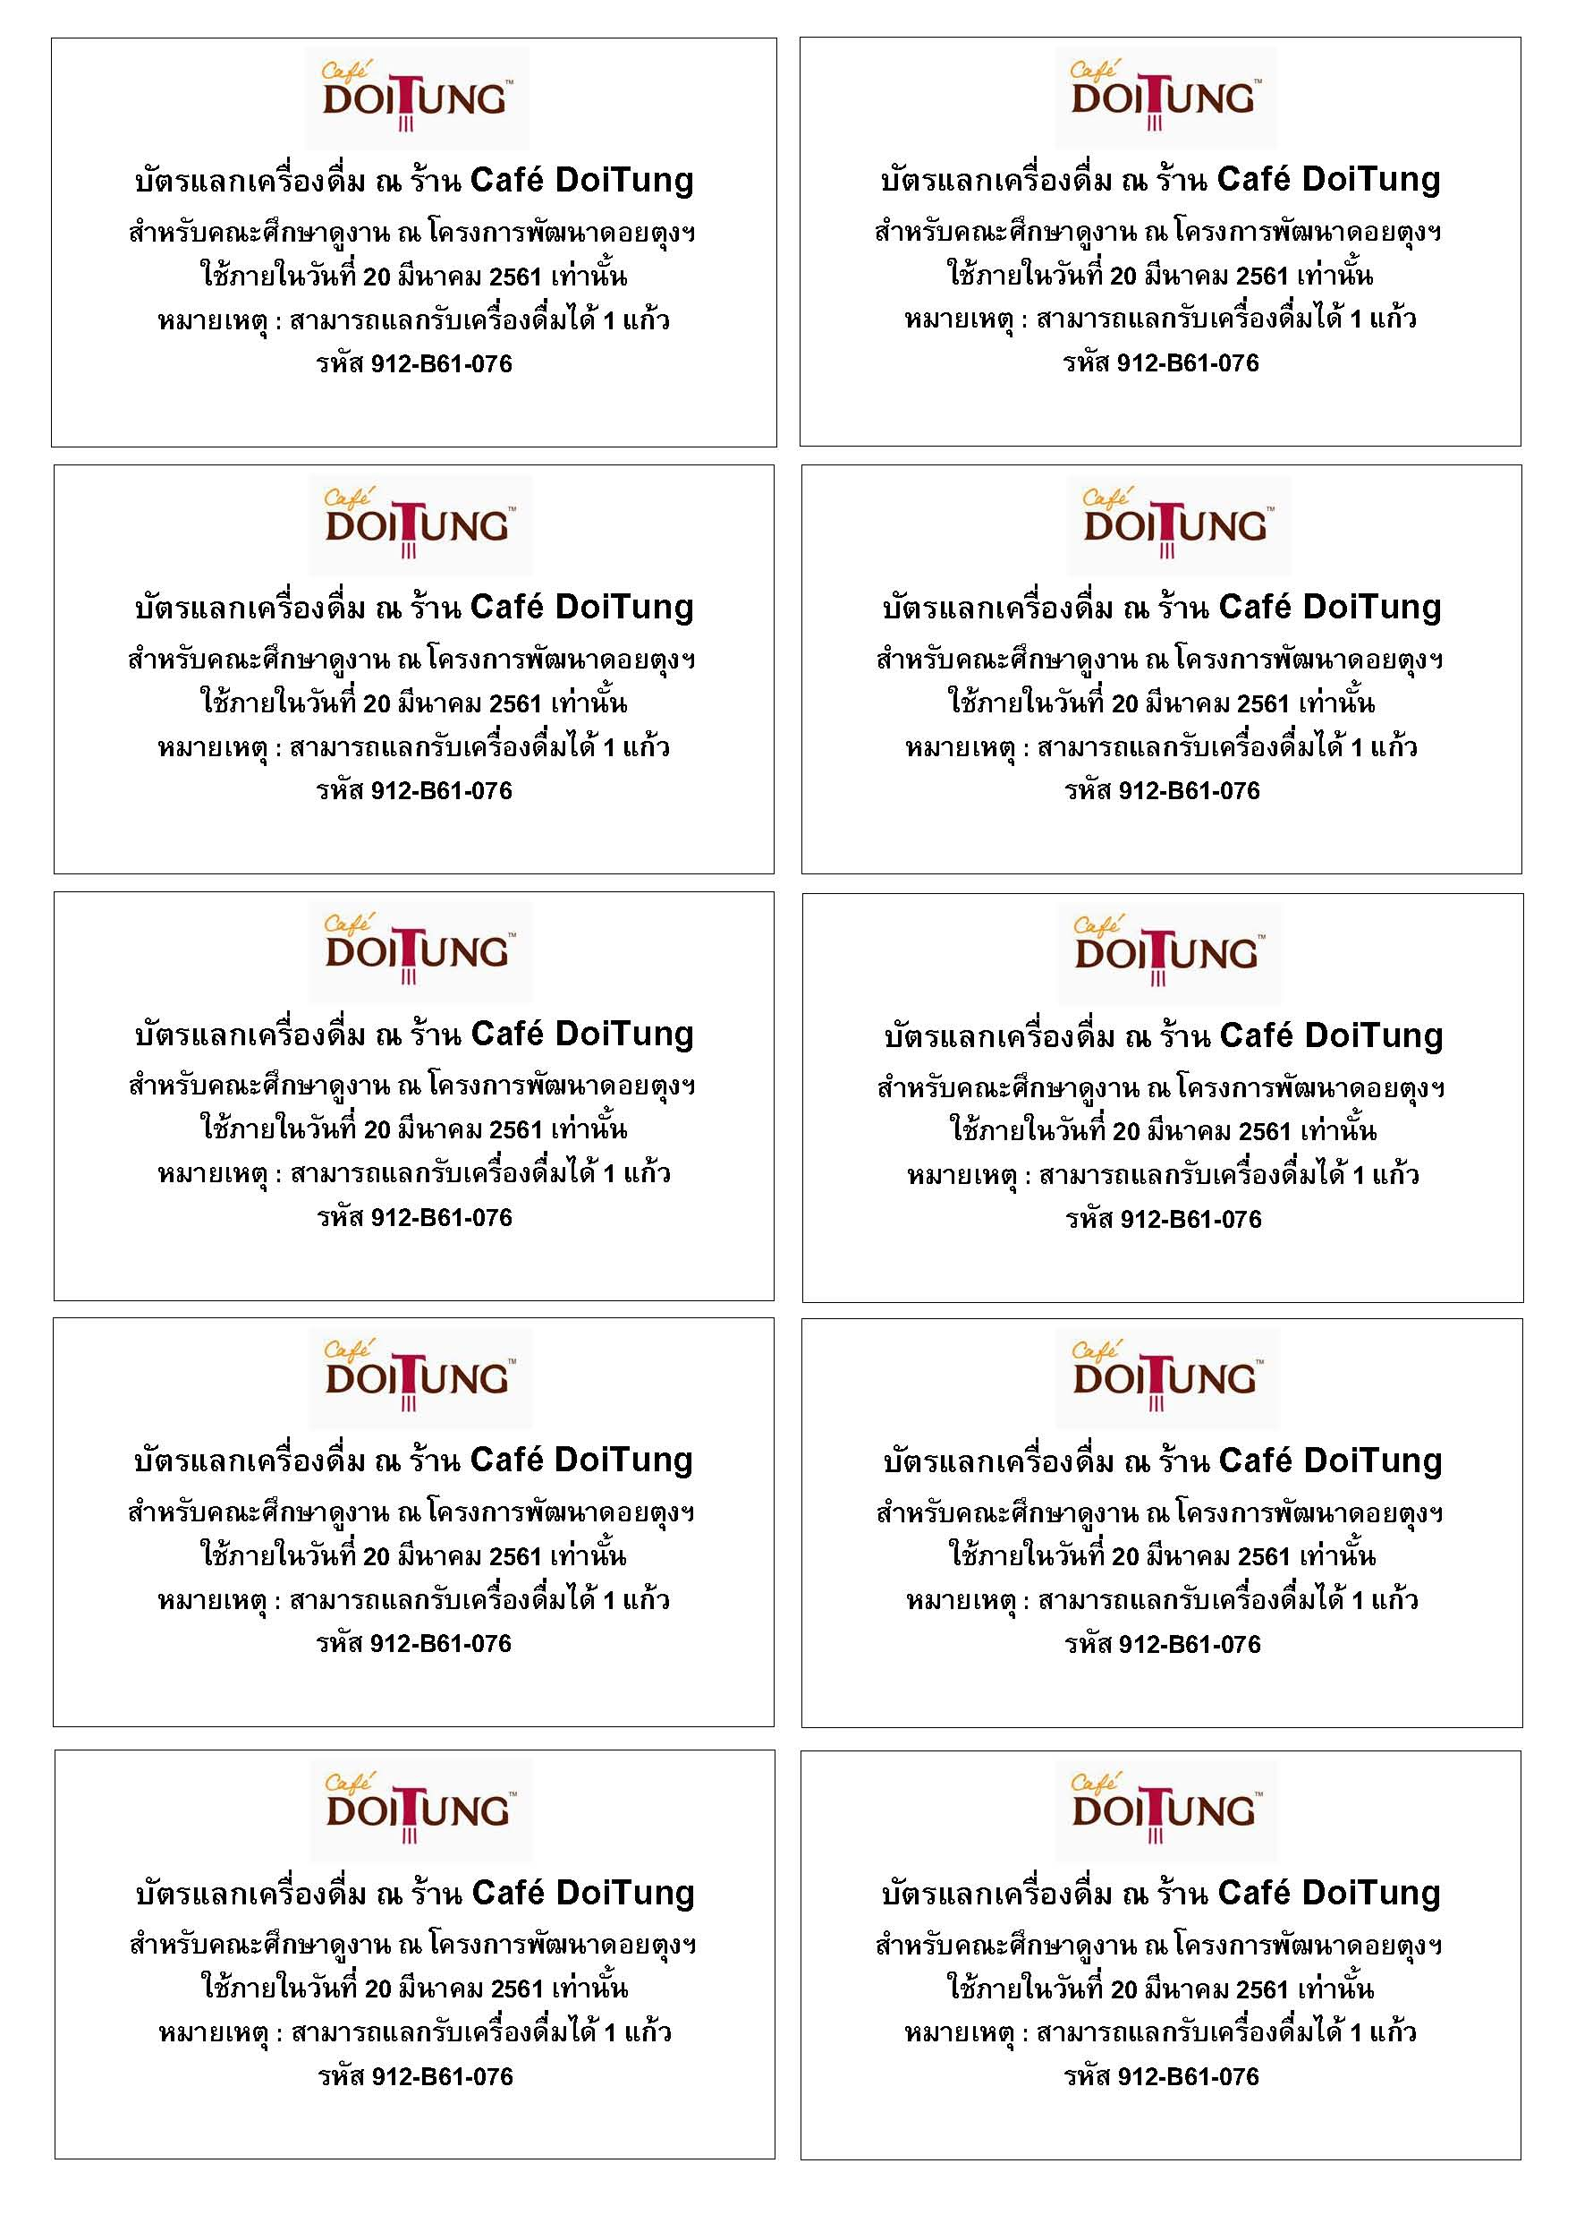

หมายเหตุ : ด้านหลังมีลายเซ็นต์ผู้ทำทุกใบ

